Cover Page
Ausführliche DSGVO-Einschätzung von Microsoft

Beabsichtigte Verwendung Dieses Modell ist ein fragenbasiertes Einschätzungstool, das der Vorbereitung auf die Datenschutz-Grundverordnung (DSGVO) (EU-Verordnung 2016/679) dient. Das Tool soll von Microsoft-Partnern verwendet werden, um Kunden bei der Ermittlung ihrer Position in Bezug auf die Vorbereitung auf die DSGVO zu unterstützen. Das Tool identifiziert Lücken bei der Vorbereitung der Kunden und gibt Empfehlungen, wie diese Lücken geschlossen werden können. Die Empfehlungen sind in die drei Kategorien „Mitarbeiter“, „Prozesse“ und „Technologien“ unterteilt. Haftungsausschluss Diese ausführliche DSGVO-Einschätzung von Microsoft soll Organisationen bei der Bewertung ihrer Fortschritte hinsichtlich der DSGVO-Compliance unterstützen. Diese ausführliche DSGVO-Einschätzung dient lediglich allgemeinen, öffentlichen Informationszwecken. Die Ergebnisse, Bewertungen und Empfehlungen, die sich aus der ausführlichen DSGVO-Einschätzung ergeben, sollten nicht verwendet werden, um die Anwendung der DSGVO auf eine Organisation oder die Compliance einer Organisation mit der DSGVO zu ermitteln, und stellen keine rechtliche Beratung, Zertifizierung oder Garantie in Bezug auf die Compliance mit der DSGVO dar. Die ausführliche DSGVO-Einschätzung soll stattdessen Technologien und zusätzliche Schritte identifizieren, die Organisationen implementieren können, um die Herstellung der Compliance mit der DSGVO zu vereinfachen. Die Anwendung der DSGVO ist in hohem Maß von den vorliegenden Fakten abhängig. Wir empfehlen allen Organisationen, die diese ausführliche DSGVO-Einschätzung verwenden, über rechtliche Fragen zur DSGVO, die spezifische Relevanz der DSGVO für ihre Organisation sowie die Art, wie sie die Compliance am besten herstellen können, mit entsprechend qualifizierten Experten zu sprechen. MICROSOFT GIBT FÜR DIE IN DIESER AUSFÜHRLICHEN DSGVO-EINSCHÄTZUNG ENTHALTENEN INFORMATIONEN KEINE GARANTIEN, WEDER AUSDRÜCKLICHER, IMPLIZITER ODER GESETZLICHER ART. Microsoft schließt säm

Eingabe Die Eingabe erfolgt durch die Beantwortung von Fragen. Jede Frage sollte auf der Basis der aktuellen Mitarbeiter, Prozesse und Technologien des Kunden beantwortet werden. Wenn angemessen, können Sie diese Fragen Ihrem Kunden direkt stellen. Antworten Jede Frage kann mit „Nein“, „Ja“ oder „Nicht anwendbar“ beantwortet werden. „Nicht anwendbar“ sollte in Fällen verwendet werden, in denen der Kunde aufgrund der Art seiner Dienste nicht der Verordnung unterliegt.

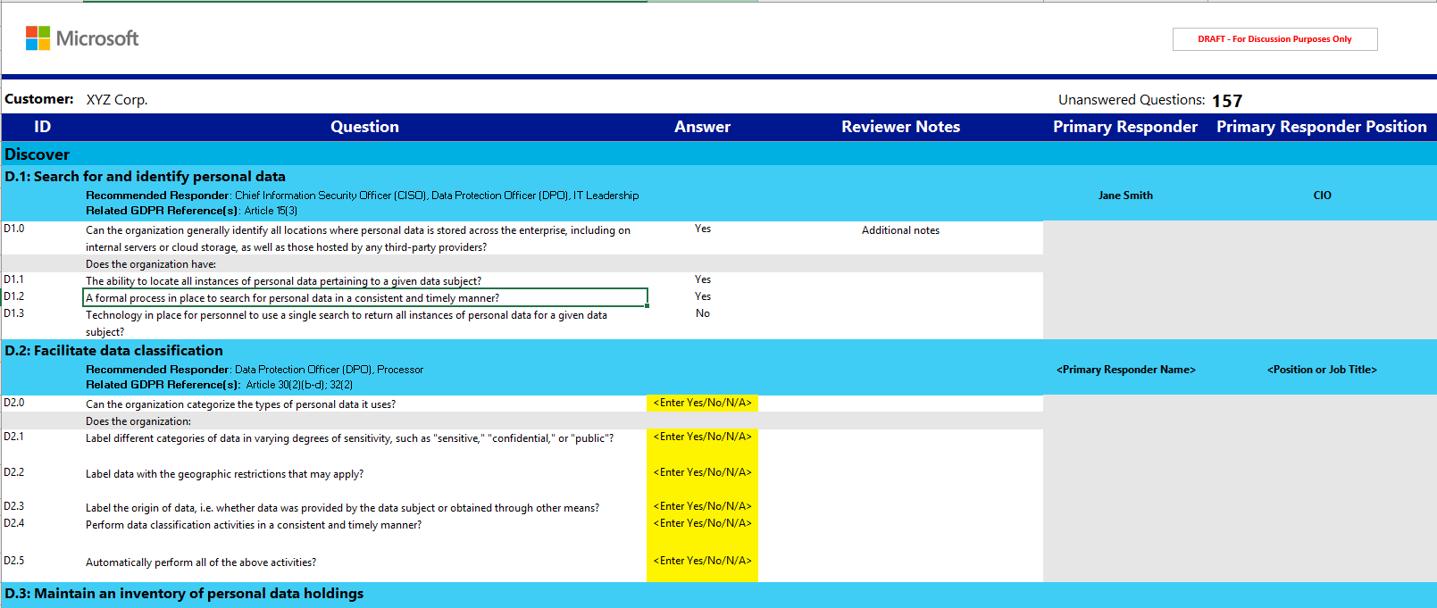

Ausgabe (Power BI) Nach der Ausfüllung des Arbeitsblatts für die Eingabe werden über die verknüpfte Power BI-Datei eine Übersicht und Empfehlungen angezeigt. Die enthaltene Anleitung stellt detaillierte Anweisungen zum Importieren von Ergebnissen aus diesem Arbeitsblatt in Power BI bereit.

